Utförlig instruktion
 | INSTRUKTION TILL FRAMTAGANDE AV RISKANALYS

Team | Riskanalys av en klinisk prövning/studie bör göras av ett team bestående av personer med olika funktioner som deltar i olika delar av studiens genomförande, i allt från studiedesign och planering till praktiskt operativt utförande och dataanalys.
Uppdrag | Riskanalys görs för att identifiera och förebygga risker som kan påverka deltagande forskningspersoners säkerhet och/eller studieresultatens pålitlighet. Riskanalysen ska omfatta alla processer och system i studien. Riskområden på studienivå inkluderar tex studiedesign, patientsäkerhet och datainsamling medan riskområden på systemnivå tex kan omfatta befintliga kvalitetssystem, datasystem, personal och lokaler.
Utförande | Riskbedömningsschemat under flik "Riskanalys 1.0" innehåller åtta analysområden som täcker kritiska processer och kritisk datainsamling. Under varje analysområde listas ett antal punkter avsedda att belysa vilka delområden som ska eller bör riskbedömas. Beroende på den specifika studien kan olika mycket vikt behöva läggas vid riskbedömning av dessa olika delar och det kan även bli aktuellt att föra upp risker som inte faller inom något av de fördefinierade områdena. Gå tillväga enligt nedan.

1 | Identifiera risker
 | Börja med att identifiera alla risker, dvs sådant som potentiellt kan gå fel, som faller under de fördefinierade analysområdena. Tänk även igenom vad en inträffad risk leder/skulle kunna leda till. Inga risker är för stora eller för små att föras upp och då inte alla identifierade risker kommer behöva kontrolleras är det ur ett spårbarhetsperspektiv att rekommendera att skriva in alla risker som på något sätt diskuteras. Fyll på med så många rader som är tillämpbart för den aktuella studien. Skriv in identifierade risker i bedömningsschemat enligt modellen: Risk att "vad inträffar" pga "vilken anledning" - kan leda till att "vilken ogynnsam händelse" uppkommer, se exempel i riskbedömningsschemat. Lägg till rad/er vid behov: Markera hela den rad som namngetts "kopiera rad" genom att klicka på radnumreringen längst till vänster. Högerklicka på den markerade raden och välj "kopiera", högerklicka direkt igen och välj "Infoga kopierade celler". OBS Formeln för beräkning av riskklass är endast låst för de rader som har ett förifyllt Risk ID varför försiktighet vid kopiering/redigering krävs.

2 | Bedöm risker
a) | Bedöm för var identifierad risk sannolikheten att just den risken inträffar, använd skalan nedan. Om frekvenserna i skalan inte passar aktuell studie kan andra tidsintervall definieras men samma förklaringar bör användas genomgående för att bedömningen ska bli konsekvent.
Bild 1, se referens 3.

b) | Bedöm för var identifierad risk allvarlighetsgraden av om just den risken inträffar, använd skalan nedan. Om en och samma risk kan leda till flera konsekvenser med olika allvarlighetsgrad kan den aktuella risken delas upp i flera risker som riskbedöms var för sig.
Bild 2, se referens 3.

Bild 3, se referens 3.
c) | Riskklassen beräknas automatiskt enligt riskmatrisen nedan.
 | 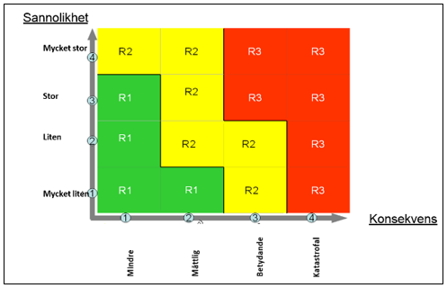

d) | Bedöm möjligheten att i efterhand upptäcka om en identifierad risk inträffat eller ej, använd skalan nedan.
Bild 4, se referens 3.

Bild 5, se referens 3.
3 | Kontrollera risker
a) | Bedöm (ja/nej) för var identifierad risk om åtgärd behöver tas fram för att undvika eller mildra följderna av en inträffad risk. Utgå ifrån framräknad riskklass och möjligheten att i efterhand upptäcka om risken inträffat, se skalor nedan. - Riskklass R3: åtgärd/er för att förebygga/mildra inträffad risk ska alltid tas fram - Riskklass R2: åtgärd/er ska tas fram så långt som är rimligt - Riskklass R1: föranleder oftast ingen åtgärd men bör sambedömas med möjligheten att upptäcka inträffad risk Om det är svårt att upptäcka en risk som har inträffat bör man alltid noga överväga om man ska gå vidare och identifiera åtgärd/er även om riskklassen är låg! Exempelvis kan risk i riskklass R1 behöva åtgärdas om det är så att det i stort sett är omöjligt att upptäcka om risken har inträffat.
 | 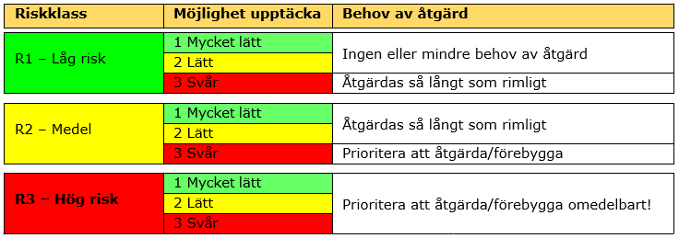

b) | Ta fram åtgärd/er för att undvika att en risk inträffar eller för att mildra dess konsekvenser. Basera åtgärdsförslag på bakomliggande orsak - Obs flera åtgärder kan behövas. Exempel på åtgärder kan vara utbildning, skriftliga rutiner, monitorering, säkerhetskommittée, avtal, kommunikationsplan etc. Tänk att åtgärderna ska vara så enkla som möjligt; koppla gärna på till befintliga rutiner och arbetssätt i så stor utsträckning som möjligt då det då blir lättare att implementera och efterleva åtgärderna.

4 | Följ upp
 | Årlig uppföljning rekommenderas då förändringar i rutiner, arbetssätt, nationella vårdprogram etc kan ha skett. Om mindre förändringar skett dokumenteras ny åtgärd i samma flik i bedömningsschemat; om större förändring skett kopieras den första riskanalysen (1.0) till fliken "Riskabedömning 2.0" och nya risker identifieras, bedöms och kontrolleras på den nya fliken. Vid omfattande förändring, tex omarbetad studiedesign, rekommenderas att en helt ny riskbedömning tas fram.

Referenser | 1. ICH-GCP Guidelines with Integrated Addendum (E6)R2, Nov 2016
 | 2. Riskanalys och händelseanalys, analysmetoder för att öka patientsäkerheten, SKR, 2015 - tillgänglig för nedladdning på https://webbutik.skr.se/sv/artiklar/riskanalys-och-handelseanalys-analysmetoder-for-att-oka-patientsakerheten.html
 | 3. Bild 1-3 och bild 4-5 är tagna respektive framtagna utifrån Region Skånes blankett "Bedömning av arbetsmiljörisker och handlingsplan", revisionsdatum 2017-08-16.

Kortfattad instruktion
 | KORTFATTAD INSTRUKTION
 | Fyll i riskbedömningsschemat under flik "Riskanalys 1.0" genom att följa steg 1-3 samt 4 (uppföljning).

1 | Identifiera möjliga risker
 | Identifierade risker skrivs in i bedömningsschemat enligt modellen: Risk att "vad inträffar" pga "vilken anledning" - kan leda till att "vilken ogynnsam händelse" uppkommer.

Bild 1
2 | Bedöm riskernas sannolikhet och konsekvens samt möjligheten att i efterhand upptäcka en risk som inträffat, använd skalorna:
 | Riskklassen beräknas automatiskt enligt schemat:

Bild 2

Bild 3
Bild 4

3 | Bedöm om åtgärd behöver tas fram samt ta fram åtgärd/er för att undvika/mildra dess konsekvenser, ta stöd av skalan:
Bild 5

4 | Utvärdera årligen om åtgärderna varit tillräckliga, identifiera fler/nya risker/åtgärder vid behov.

 | För mer detaljerad instruktion samt angivelse av referenser, se fliken "Utförlig instruktion".

